ชีต1
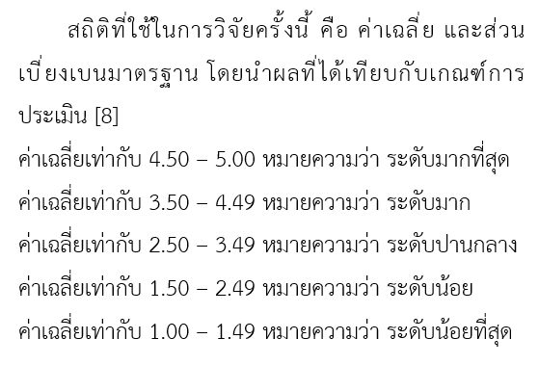
เพศ | ชั้นปีที่ | ความเหมาะสมของเมนูการใช้งาน | ความง่าย (User Friendly) ของการใช้งานของระบบ | ความสวยงาม ความทันสมัย และน่าสนใจของหน้าโฮมเพจ | การจัดวางรูปแบบในเว็บไซต์ง่ายต่อการอ่านและการใช้งาน | เอกสาร/คู่มือประกอบการใช้งานมีความชัดเจนเข้าใจง่าย
หญิง | 2 | 4 | 4 | 4 | 4 | 4 |  |  | จำนวน | ร้อยละ
ชาย | 3 | 5 | 5 | 5 | 5 | 4 | เพศ | ชาย
ชาย | 1 | 5 | 5 | 5 | 5 | 5 |  | หญิง
หญิง | 3 | 5 | 4 | 3 | 5 | 4
ชาย | 3 | 4 | 4 | 5 | 5 | 4 | ชั้นปีที่ | 1
หญิง | 4 | 3 | 3 | 3 | 3 | 3 |  | 2
หญิง | 2 | 3 | 4 | 5 | 4 | 4 |  | 3
หญิง | 2 | 4 | 5 | 4 | 5 | 5 |  | 4
หญิง | 2 | 5 | 5 | 5 | 4 | 4
หญิง | 3 | 5 | 5 | 5 | 5 | 3
ชาย | 3 | 5 | 5 | 5 | 5 | 3
 | ค่าเฉลี่ย
 | ส่วนเบี่ยงเบนมาตรฐาน
 | ระดับความพึงพอใจ

